Erklärung Stanzbiegeteil
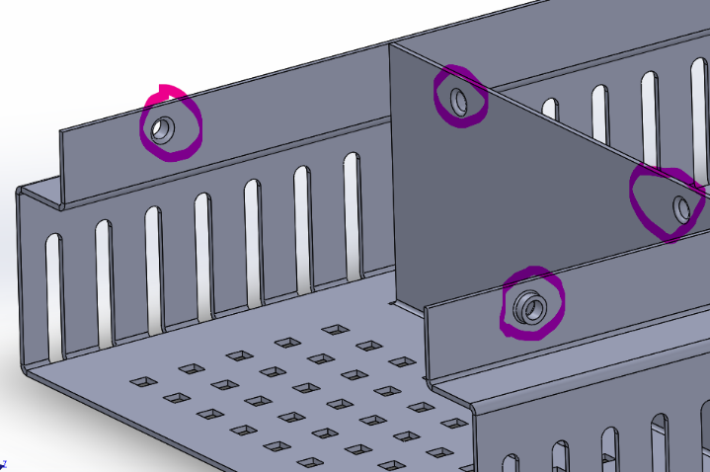

 |  |  |  |  | Wenn keine Beschreibung vorhanden ist, muss man in einem Gespräch die Details klären.
 |  |  |  |  | Eine Technische Zeichnung kann z.B. so aussehen:
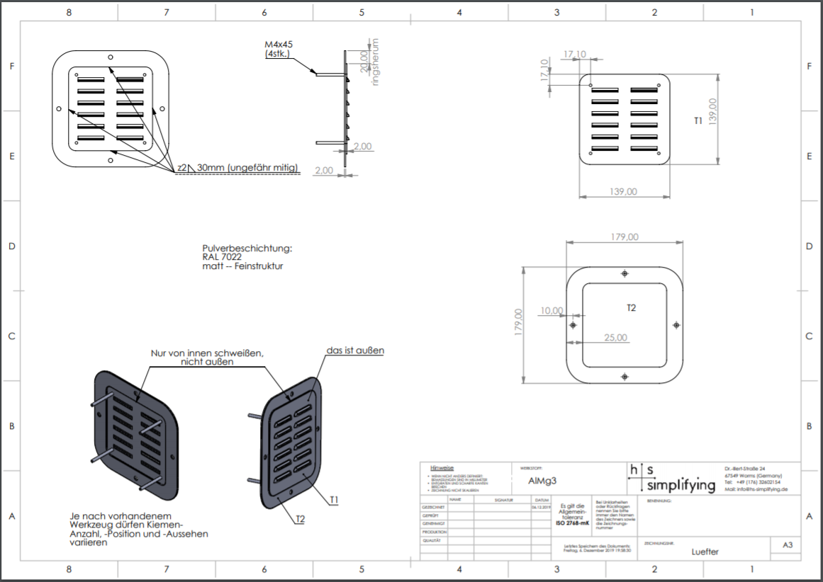

Es gibt 8 gleiche Gewindedurchzüge
Hier wird zählt man bei Spezialumformungen 2!
Bei einzelne Ausschnitte 8!

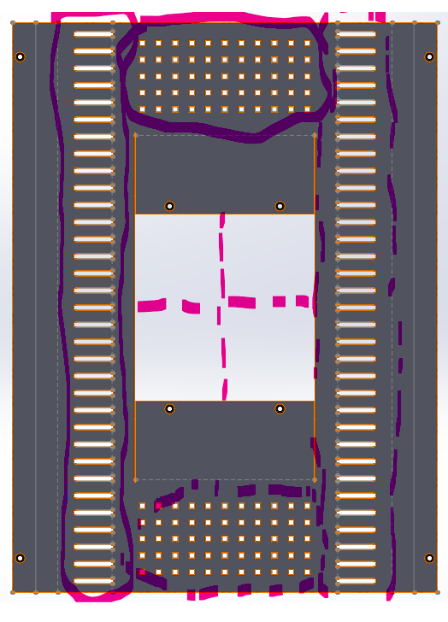
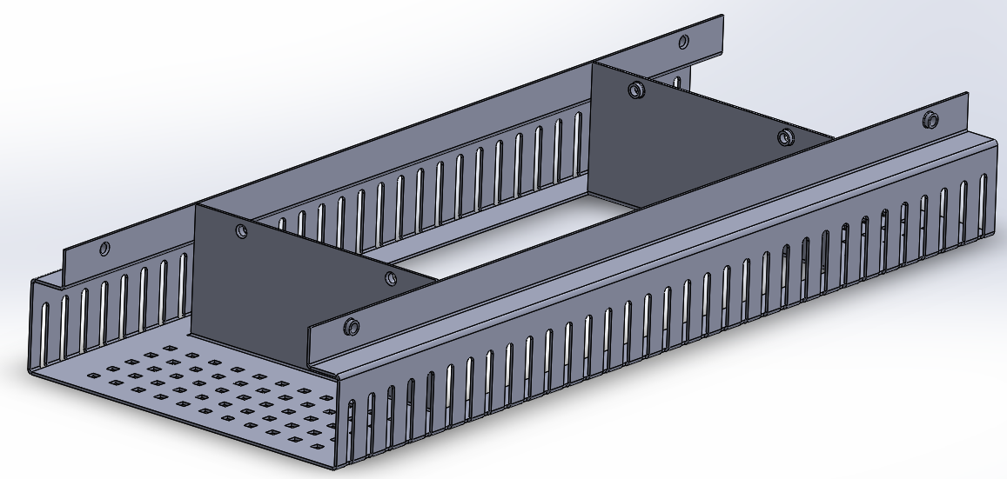
 |  |  | 2 spiegelbare Lochmuster

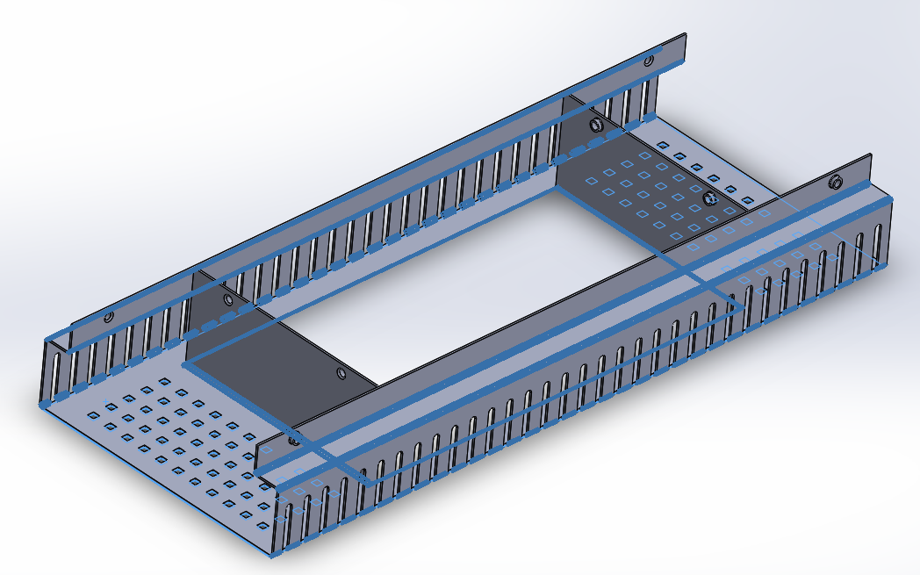
 |  |  |  |  | 8 Biegungen

So würde dann die Auswahl aussehen:
Art | Grundpreis | Anzahl Biegungen | Anzahl einzelner Innenausschnitte | Anzahl Lochmuster | Spezialumformungen (bspw. Napf, Durchzug, etc.), Gewinde, Senkungen etc. | Technische Zeichnung erwünscht? | Ausreichende Beschreibung vorhanden? (Bild MIT Maßen, Handskizze, Text, ...) | Gesamtpreis
Stanzbiegeteil | 30.00 € | 8 | 8 | 2 | 2 | Ja | Ja | 140.00 €

